DevelopmentTrees
SpeciesKey | SpeciesLabelRu | FileName | SourceName | SourcePage | Image
WEAVER | Ткач | WEAVER.png | Symbiosis_V7_print_final.pdf | 115 | 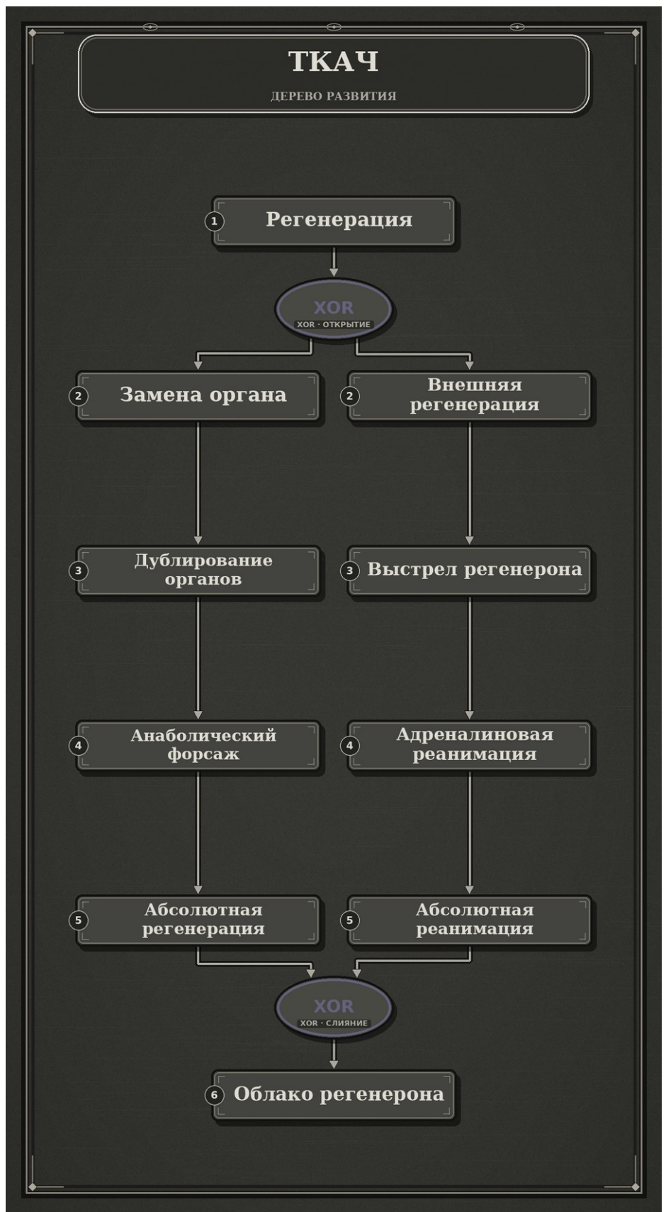
TAIPAN | Тайпан | TAIPAN.png | Symbiosis_V7_print_final.pdf | 118 | 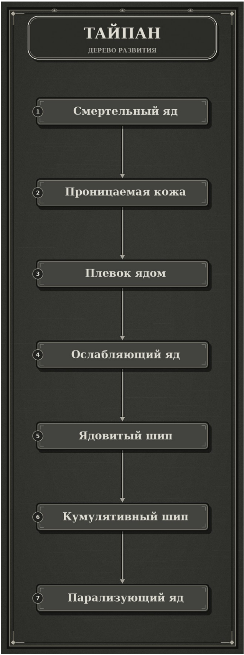
OWL | Сова | OWL.png | Symbiosis_V7_print_final.pdf | 121 | 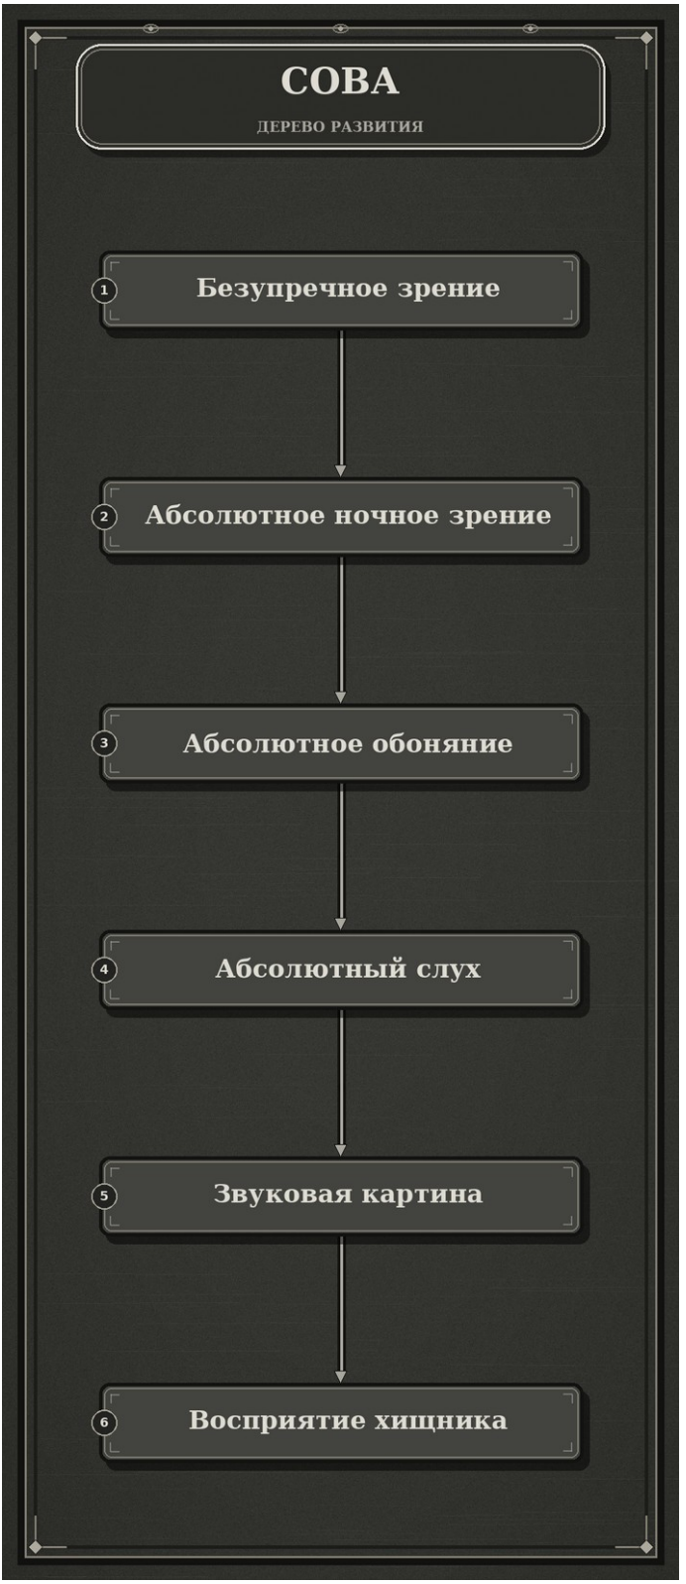
TEACHER | Учитель | TEACHER.png | Symbiosis_V7_print_final.pdf | 123 | 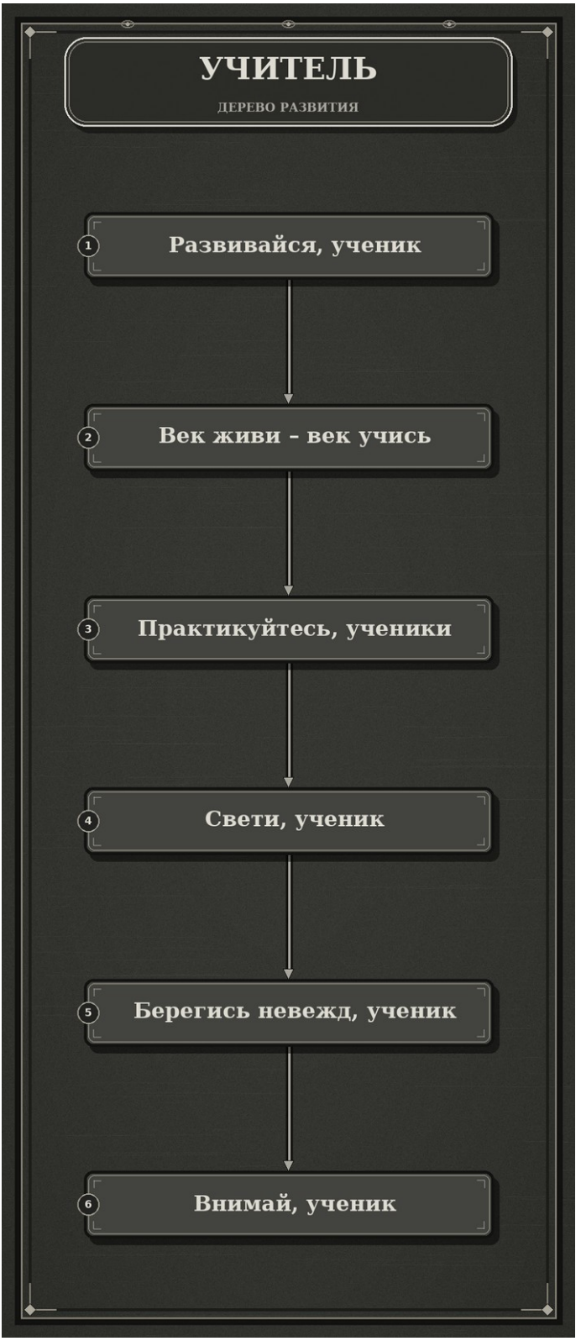
ARMADILLO | Броненосец | ARMADILLO.png | Symbiosis_V7_print_final.pdf | 125 | 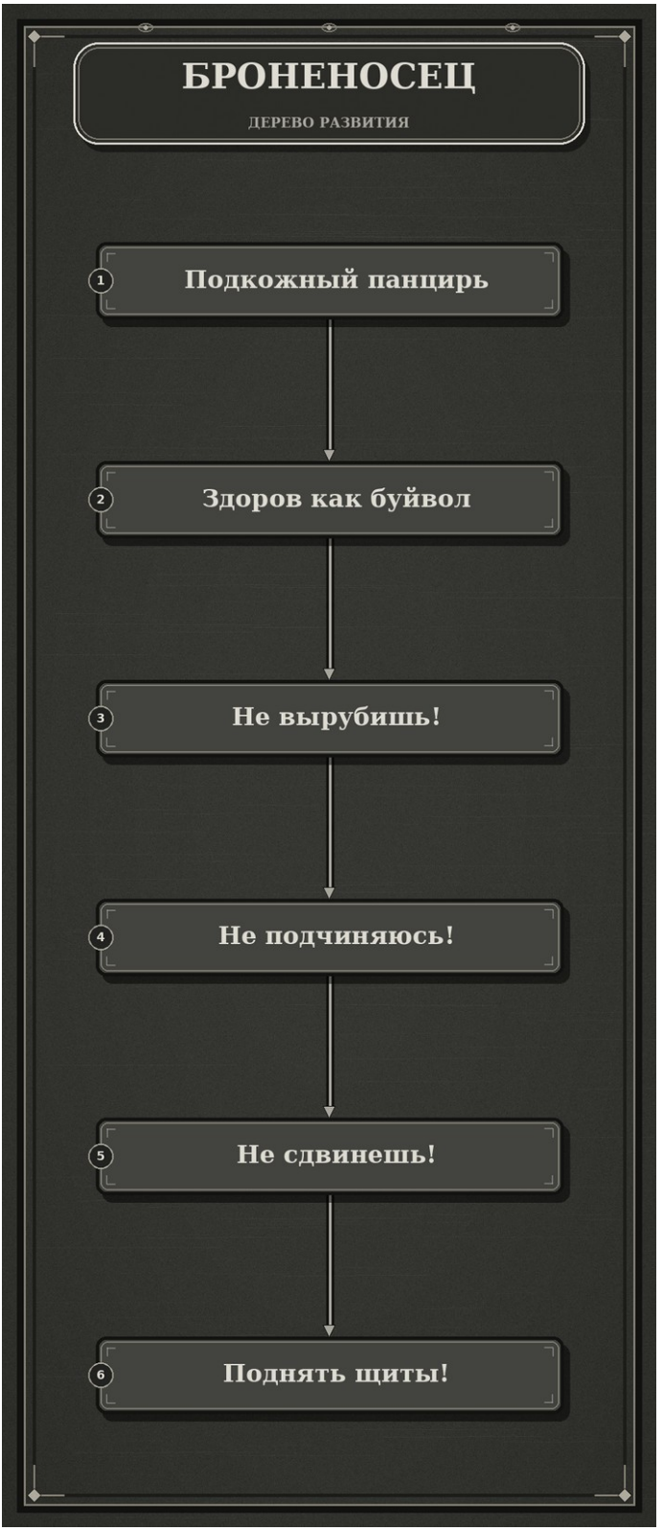
DRAGON | Дракон | DRAGON.png | Symbiosis_V7_print_final.pdf | 127 | 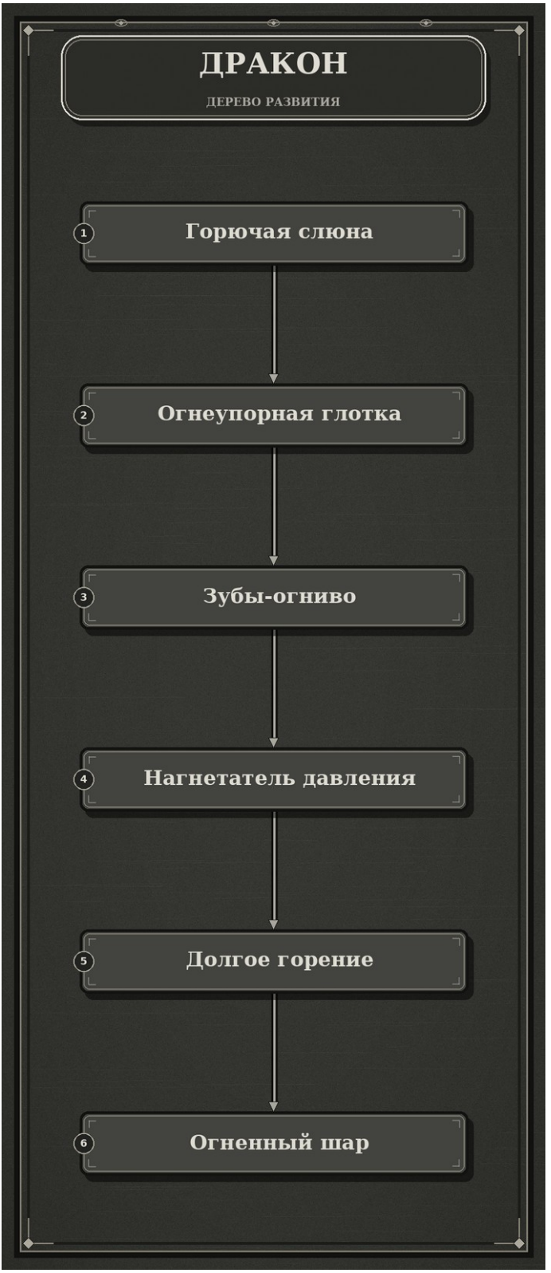
TROGR | Трогр | TROGR.png | Symbiosis_V7_print_final.pdf | 129 | 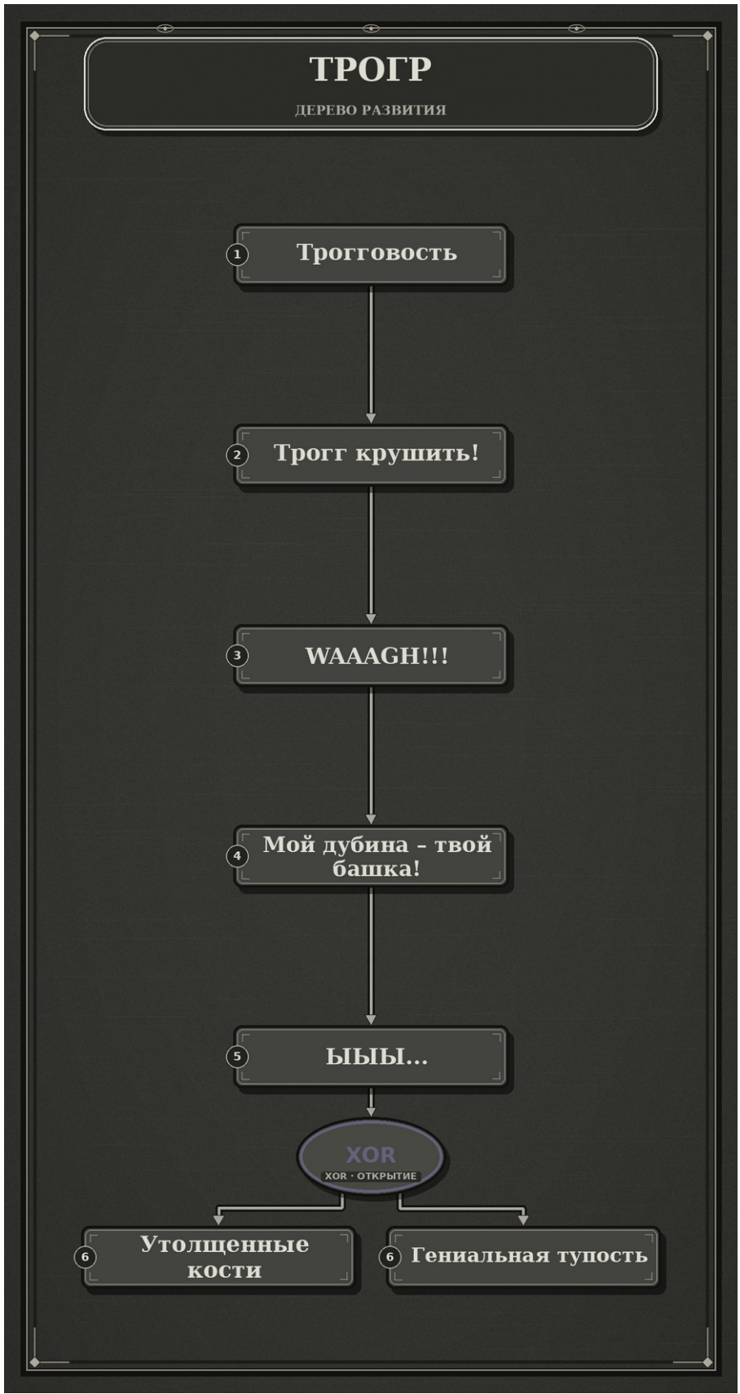
KEEPER | Хранитель | KEEPER.png | Symbiosis_V7_print_final.pdf | 131 | 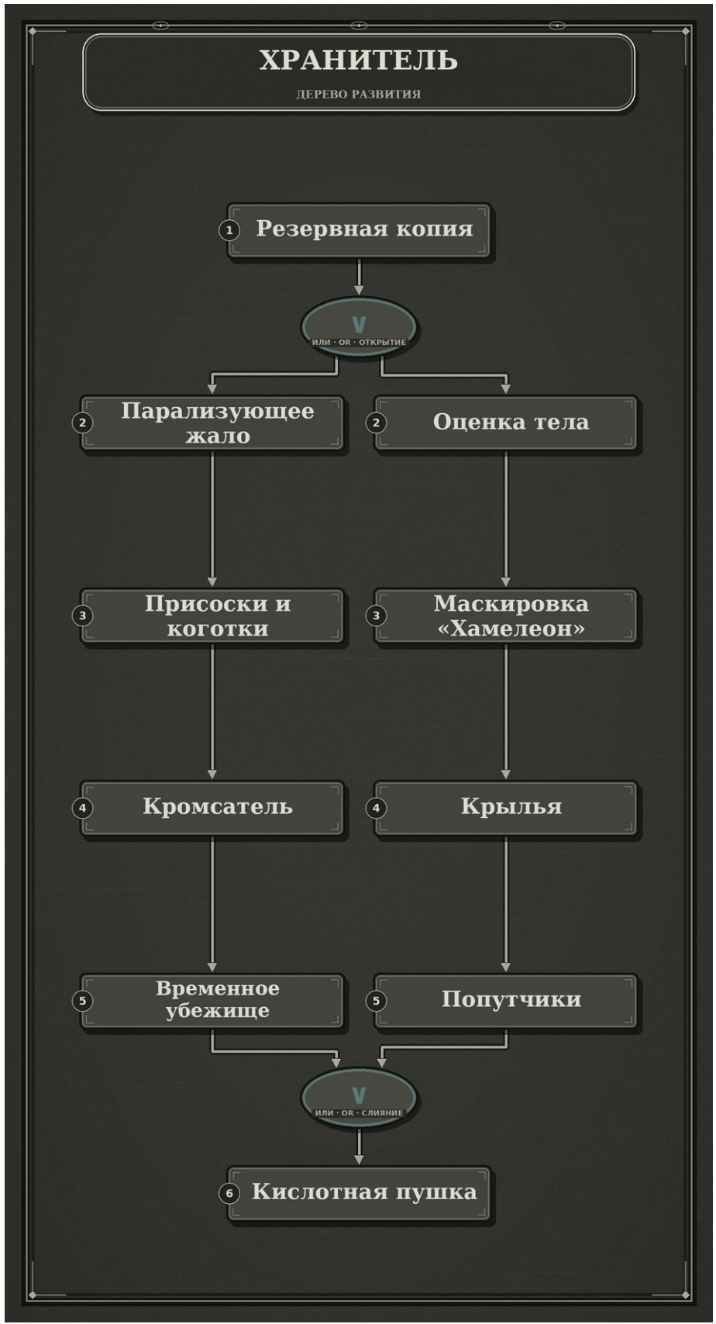
ADVISER | Советник | ADVISER.png | Symbiosis_V7_print_final.pdf | 134 | 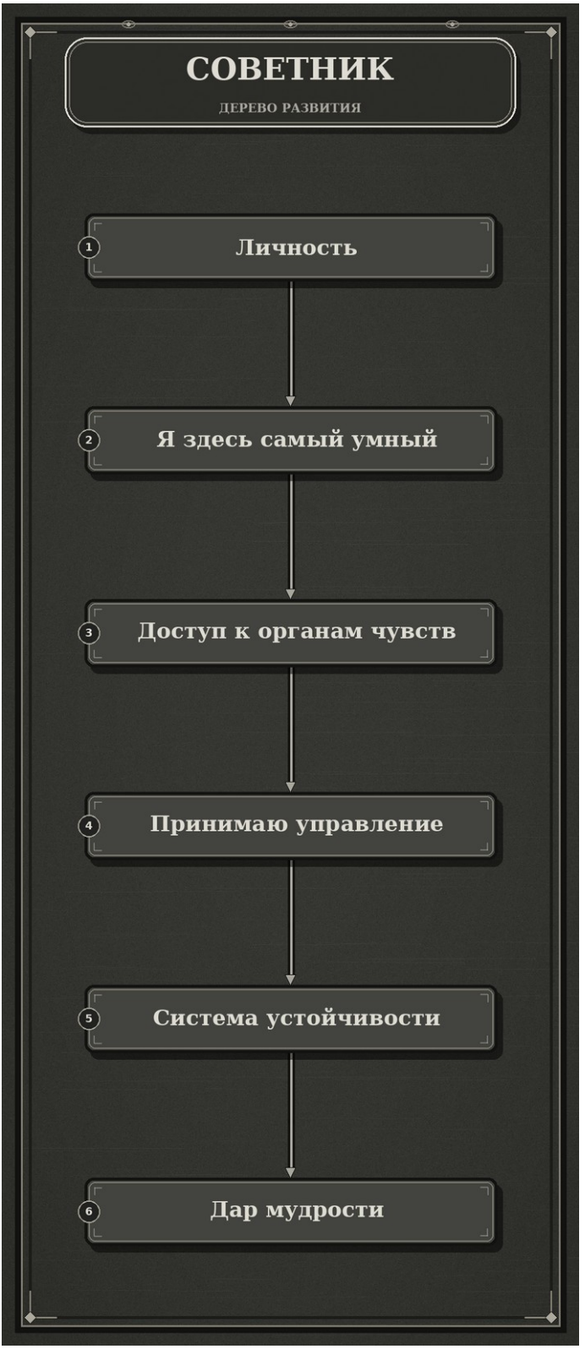
TICK | Клещ | TICK.png | Symbiosis_V7_print_final.pdf | 136 | 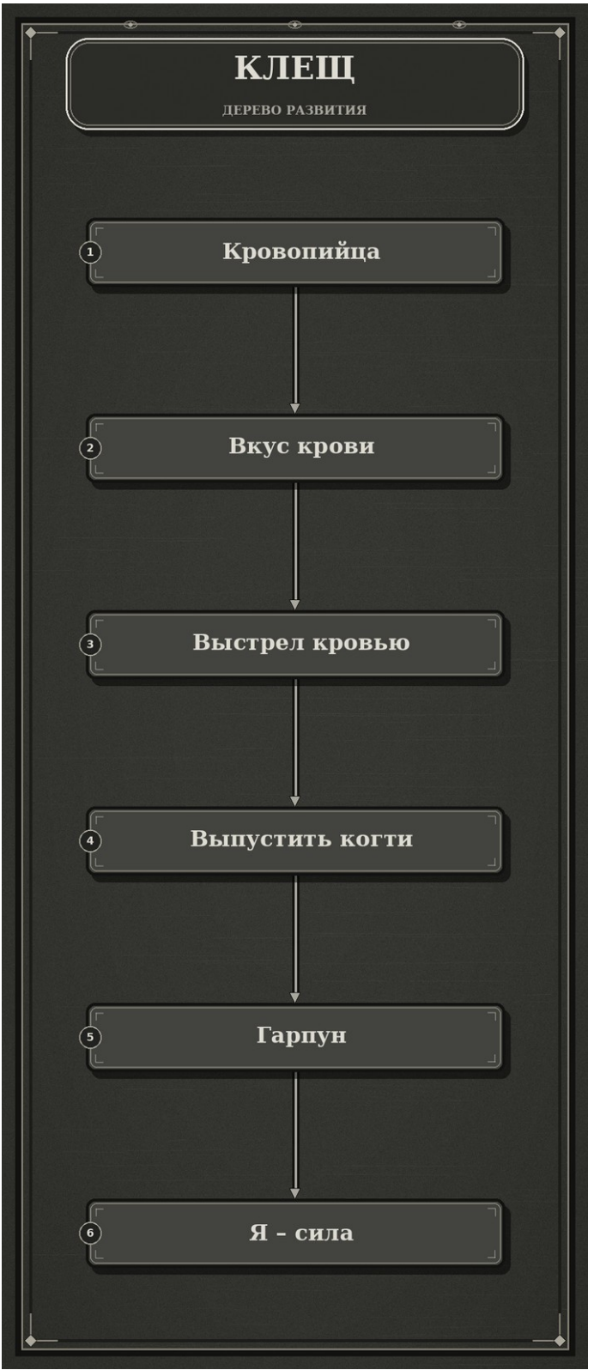
CRICKET | Сверчок | CRICKET.png | Symbiosis_V7_print_final.pdf | 138 | 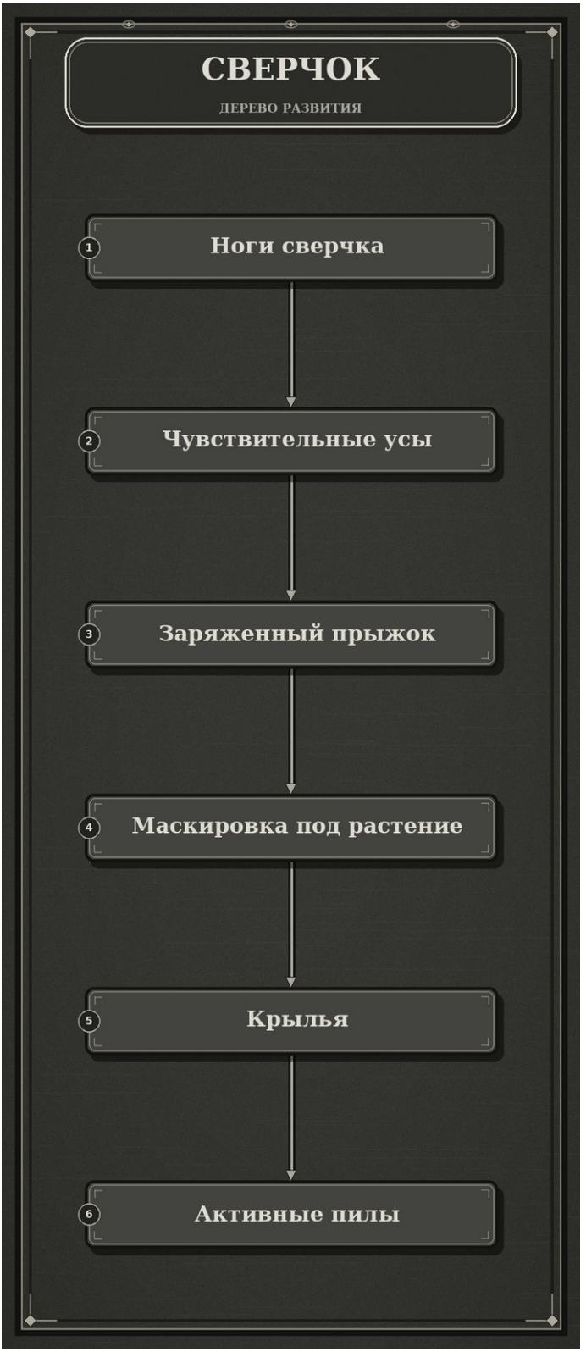
SPIDER | Паук | SPIDER.png | Symbiosis_V7_print_final.pdf | 140 | 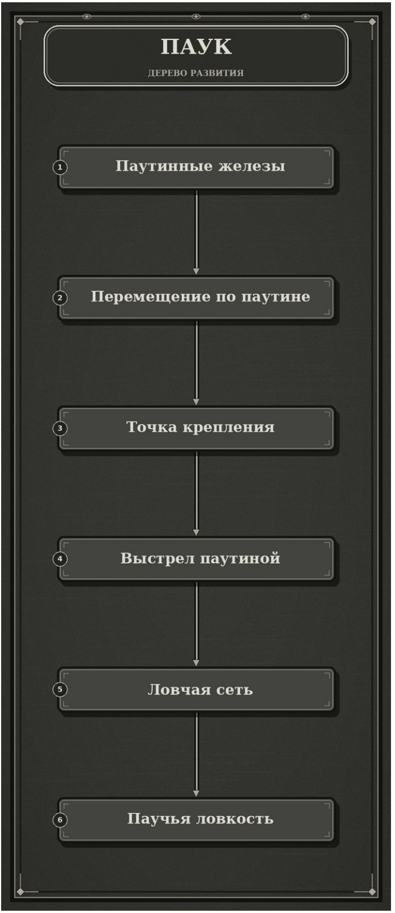
CHAMELEON | Хамелеон | CHAMELEON.png | Symbiosis_V7_print_final.pdf | 142 | 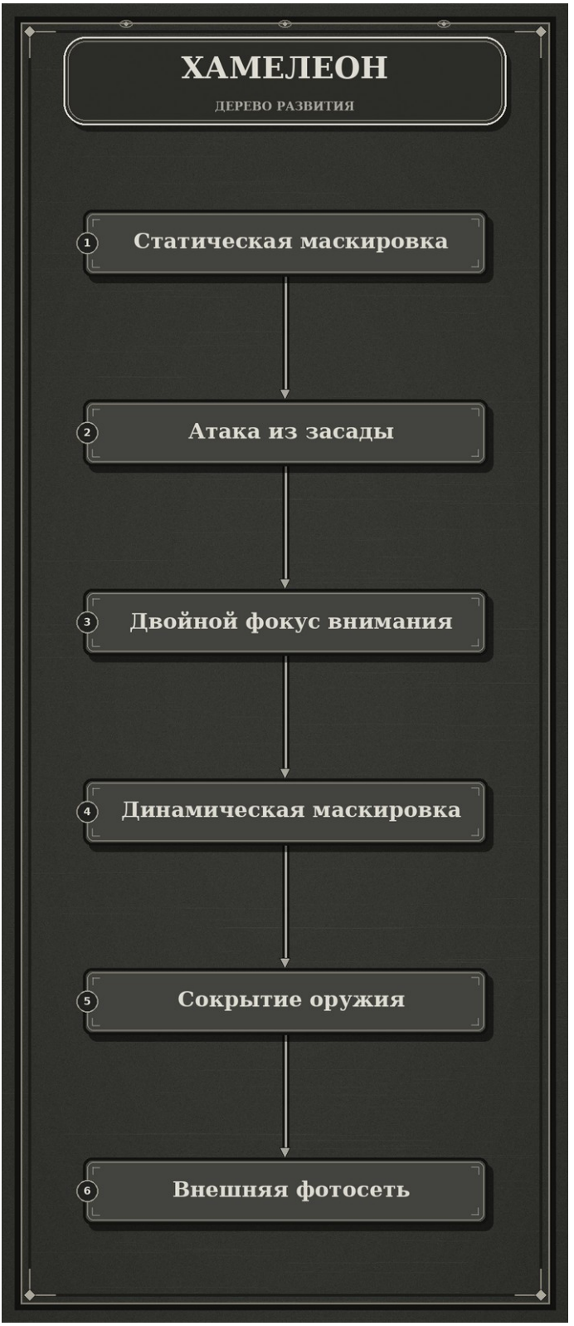
PENGUIN | Пингвин | PENGUIN.png | Symbiosis_V7_print_final.pdf | 144 | 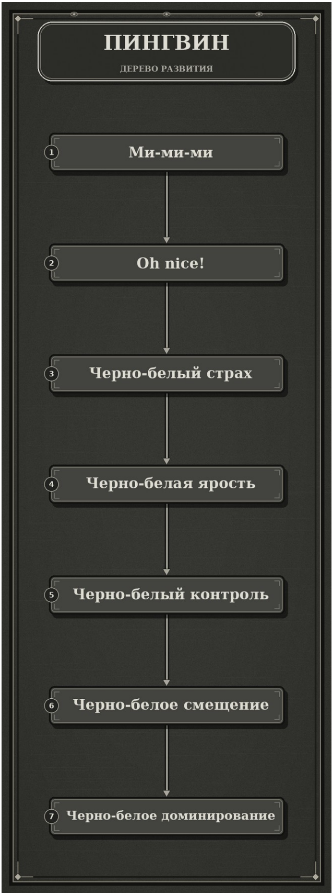
EEL | Угорь | EEL.png | Symbiosis_V7_print_final.pdf | 147 | 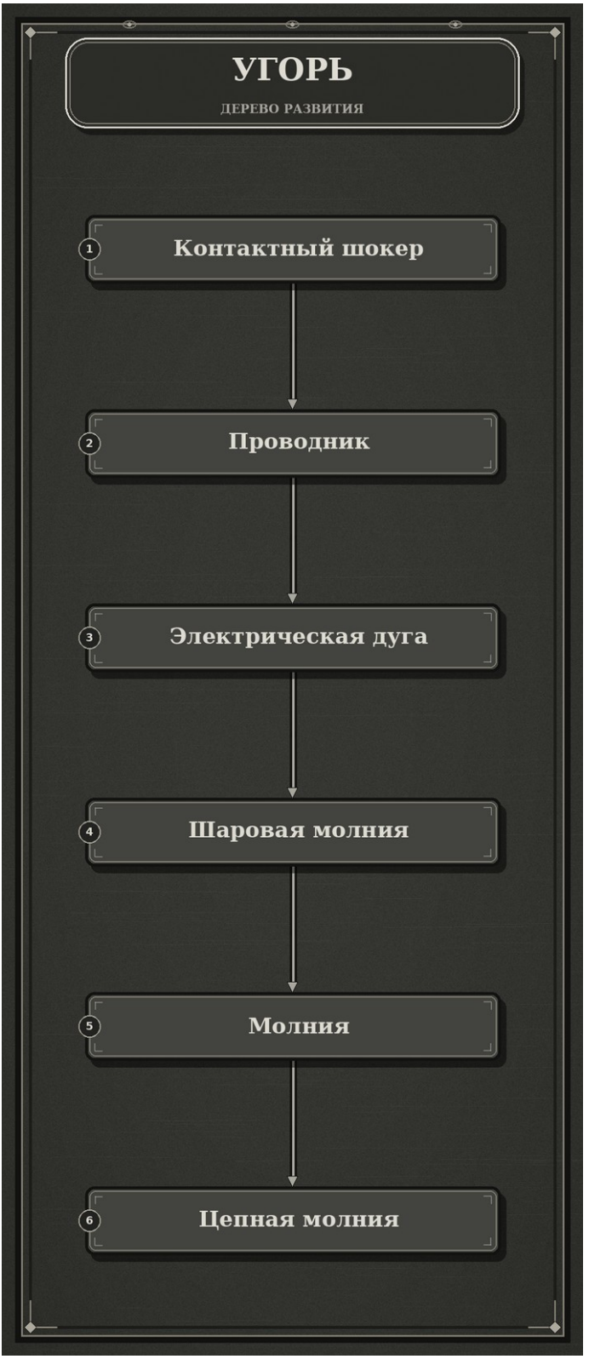
TOAD | Жаба | TOAD.png | Symbiosis_V7_print_final.pdf | 150 | 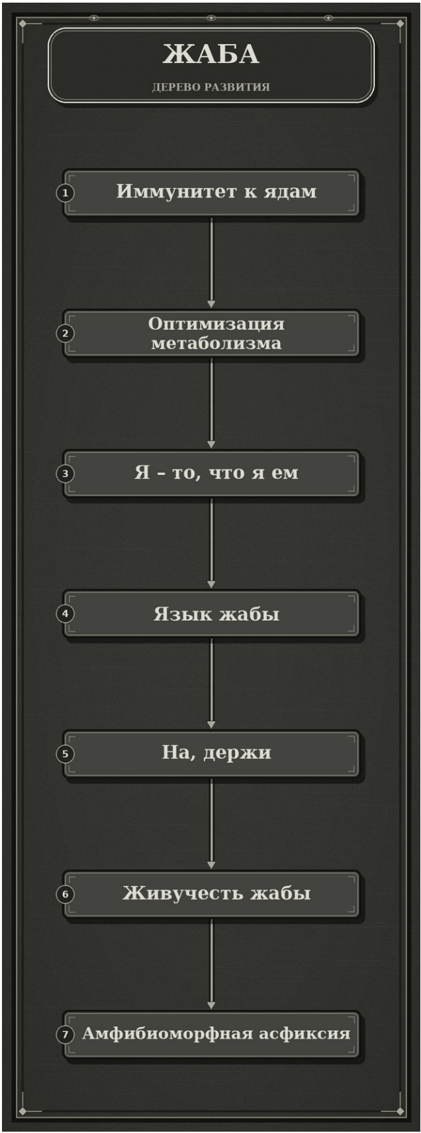
RAT | Крыса | RAT.png | Symbiosis_V7_print_final.pdf | 152 | 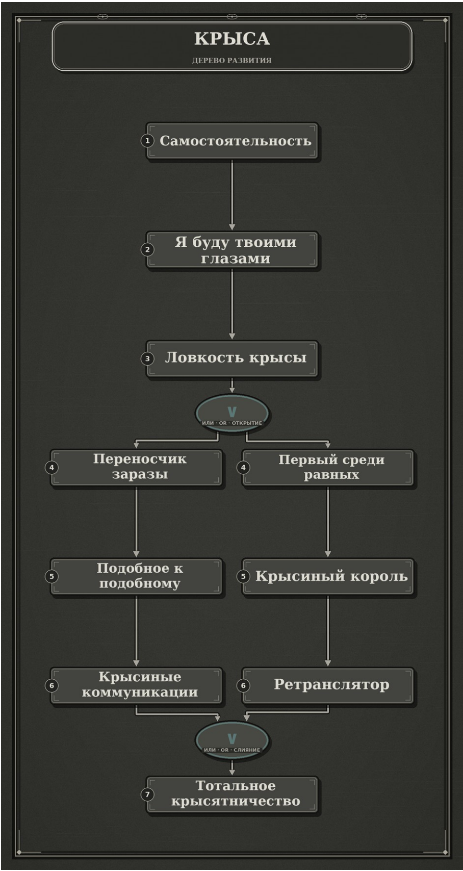
DOLPHIN | Дельфин | DOLPHIN.png | Symbiosis_V7_print_final.pdf | 155 | 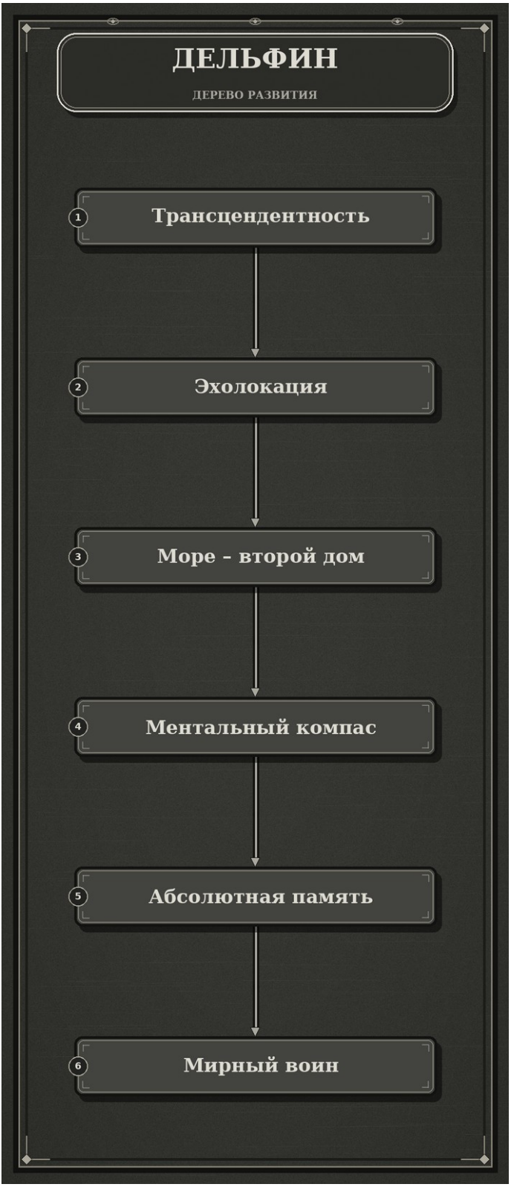
MANTIS | Богомол | MANTIS.png | Symbiosis_V7_print_final.pdf | 157 | 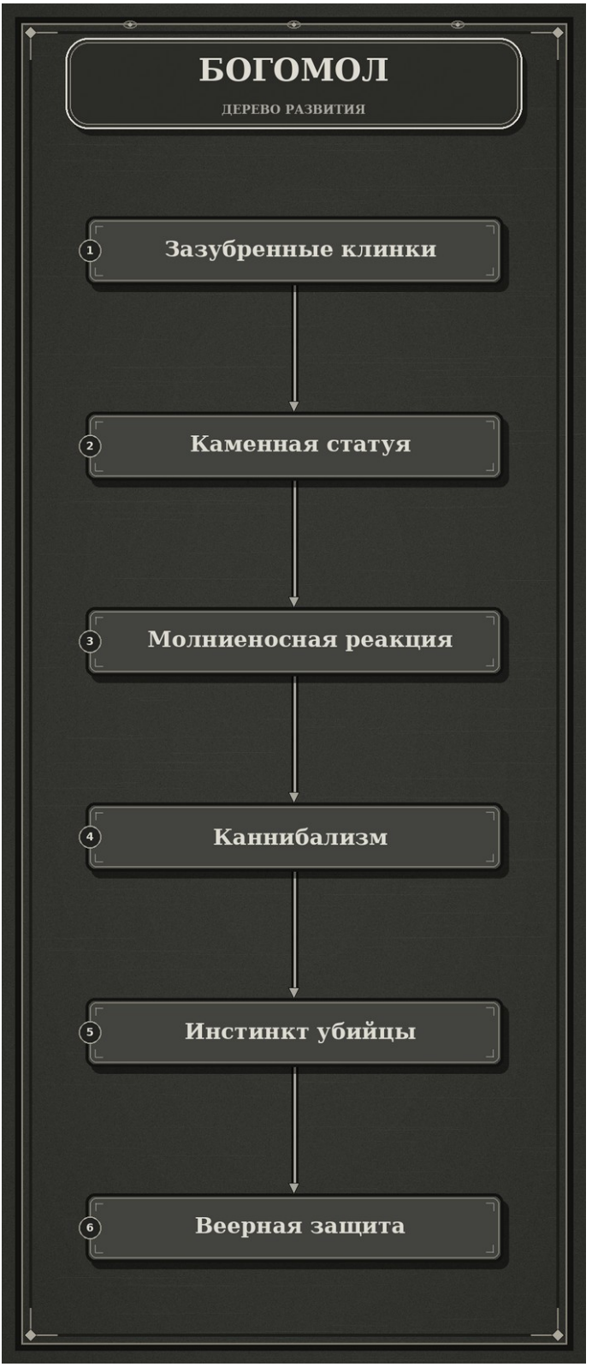
SKUNK | Скунс | SKUNK.png | Symbiosis_V7_print_final.pdf | 160 | 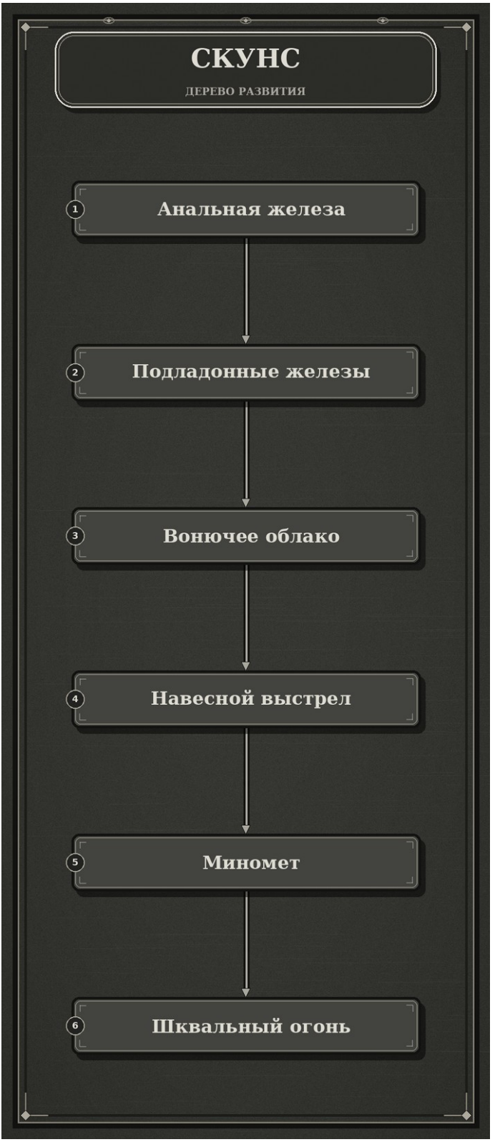
CHIMERA | Химера | CHIMERA.png | Symbiosis_V7_print_final.pdf | 163 | 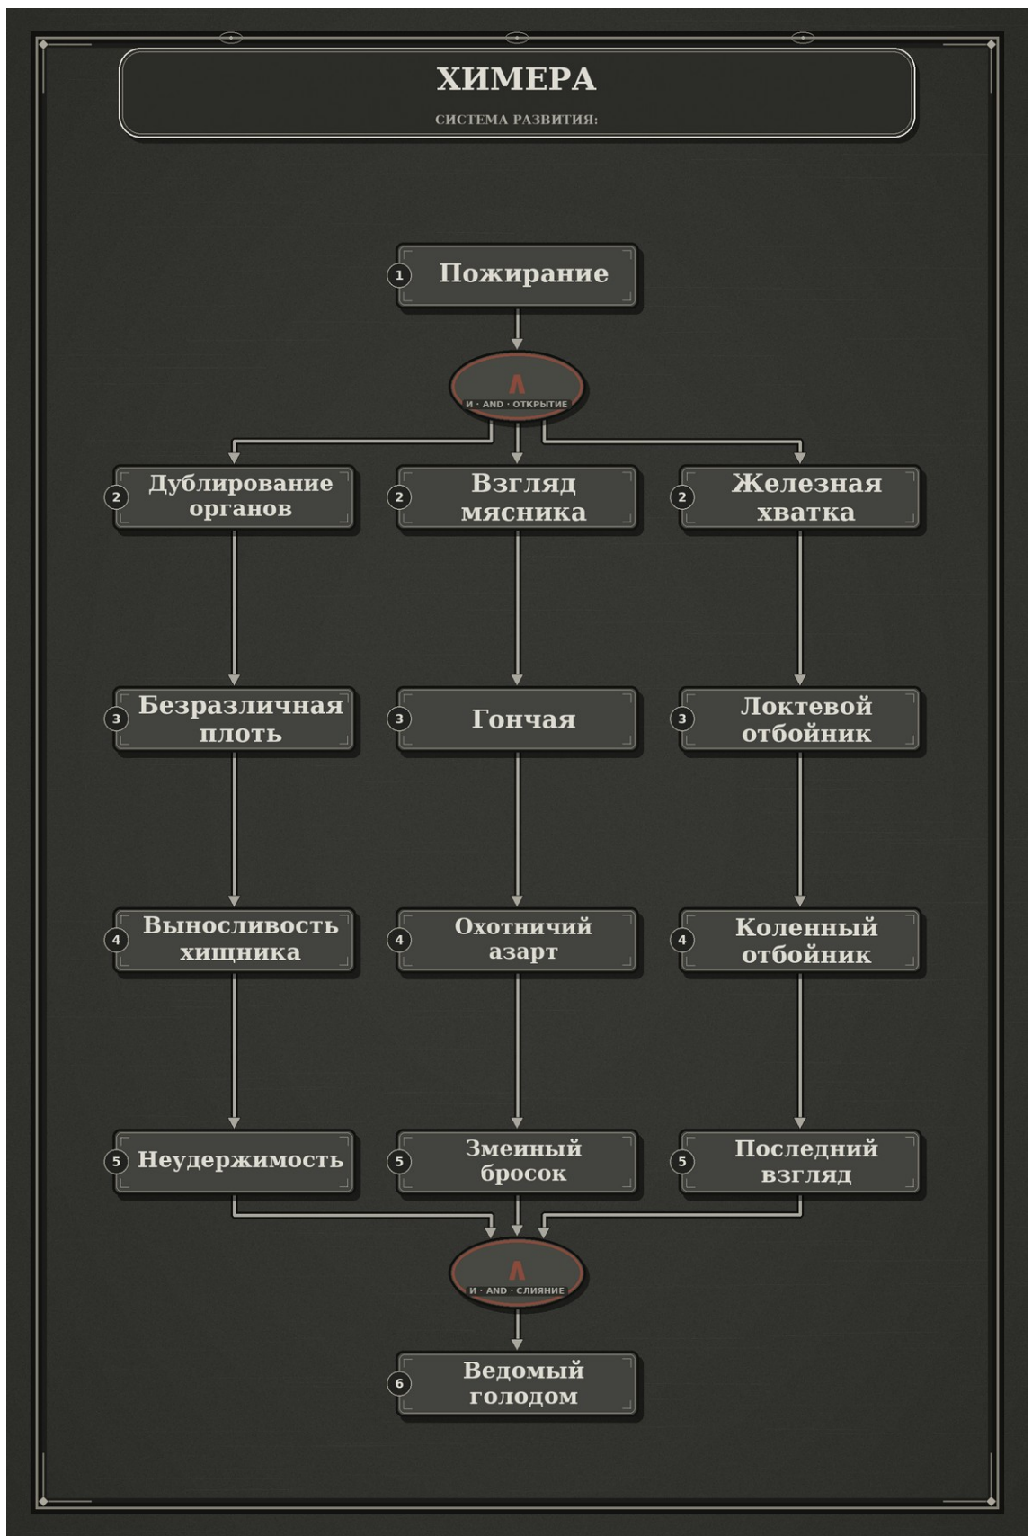
PUPPETEER | Кукловод | PUPPETEER.png | Symbiosis_V7_print_final.pdf | 167 | 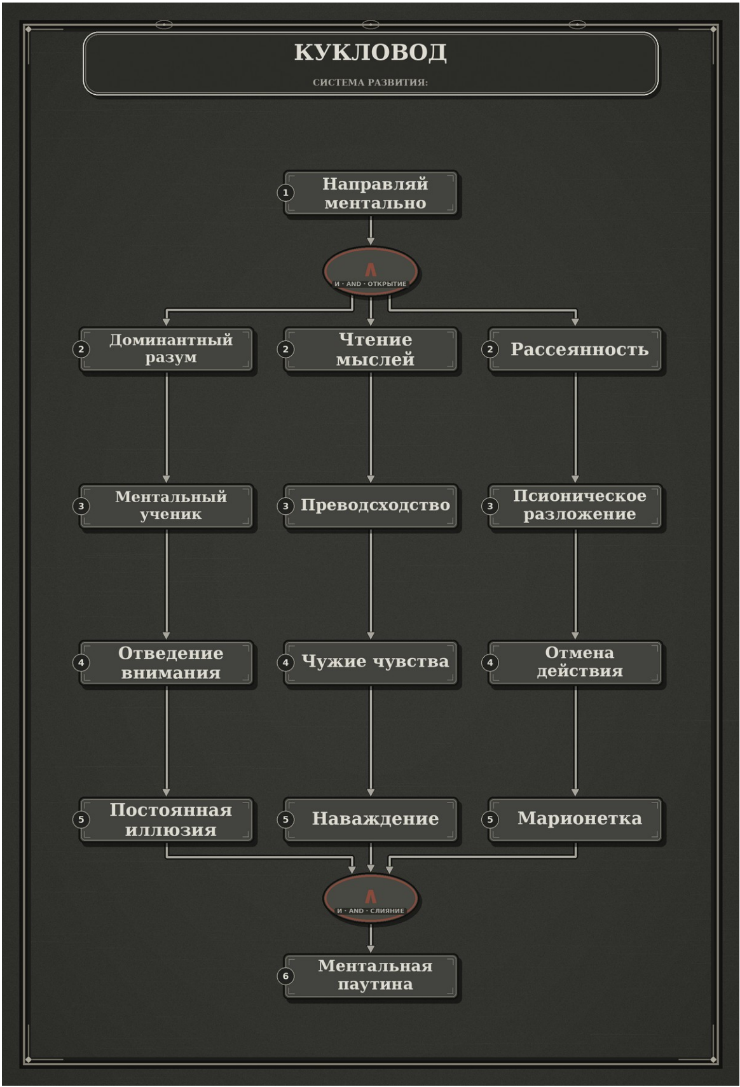
PLAGUE_DOCTOR | Чумной доктор | PLAGUE_DOCTOR.png | Symbiosis_V7_print_final.pdf | 170 | 